Лист1
 |  |  |  | 620137 г.Екатеринбург, ул. Бархотская, д. 1
 |  |  |  | Тел/факс: +7 (343) 369-31-91, 369-50-75
 |  |  |  | E-mail: schoolformat-6@yandex.ru

 |  | ООО "Школьный формат" 2019г.

Доставка Товара осуществляется:
- при сумме договора менее 5000 рублей силами Покупателя;
- по городу Екатеринбург и ближайшие территории по 50 км в округе при сумме заказа свыше 5000 рублей автомобильным или иным траспортом по согласованию сторон: силами и за счет Поставщика;
-по Свердловской области при заказе свыше 30000 рублей силами и за счет Поставщика, в отдаленные и труднодоступные территории по согласованию сторон.
Обращаем Ваше внимание, что ниже приведенные цены действительны на момент отправки предложения.
 |  |  | ИТОГО: | 0.00

 | Наименование | Кол-во | Цена | Сумма
1 | Стол лингафонный одноместный (600*500) |  | 2307 | 0
2 | Стол лингафонный двухместный (1200*500) |  | 3216 | 0 | 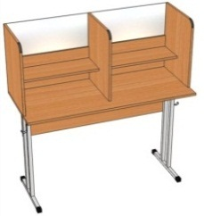
3 | Стол лингафонный со стеклом, двухместный. На регулируемых опорах (металлокаркас квадратного сечения). Шифр: СТЛ.01ст Цвет: Бук Натур. 1200х500х1260 мм |  | 6260.00 | 0.00 | 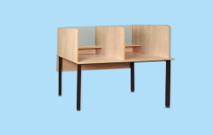
4 | Мобильный Лингафонный кабинет "Диалог-М" на 8 учащихся (настольный вариант) |  | 159786 | 0.00 | Панель преподавателя с жидкокристаллическим дисплеем, на который выводится информация о текущем режиме работы; Блоки подключения пары учеников (4 шт) Телефонно-микрофонные гарнитуры (наушники с микрофоном - 9 шт) Соединительные кабели; Программное обеспечение "MobiDic".
5 | Лингафонный кабинет "Диалог-М" на 10 учащихся (настольный вариант) |  | 162261 | 0.00 | Панель преподавателя с жидкокристаллическим дисплеем, на который выводится информация о текущем режиме работы; Блоки подключения пары учеников (5 шт) Телефонно-микрофонные гарнитуры (наушники с микрофоном - 11 шт) Соединительные кабели; Программное обеспечение "MobiDic".
6 | Мобильный Лингафонный кабинет "Диалог-М" на 12 учащихся (настольный вариант) |  | 164433.00 | 0.00 | Панель преподавателя с жидкокристаллическим дисплеем, на который выводится информация о текущем режиме работы; Блоки подключения пары учеников (6 шт) Телефонно-микрофонные гарнитуры (наушники с микрофоном - 13 шт) Соединительные кабели; Программное обеспечение "MobiDic".
7 | Мобильный Лингафонный кабинет "Диалог-М" на 14 учащихся (настольный вариант) |  | 166757.00 | 0.00 | Панель преподавателя с жидкокристаллическим дисплеем, на который выводится информация о текущем режиме работы; Блоки подключения пары учеников (7 шт) Телефонно-микрофонные гарнитуры (наушники с микрофоном - 15 шт) Соединительные кабели; Программное обеспечение "MobiDic".
8 | Мобильный Лингафонный кабинет "Диалог-М" на 16 учащихся (настольный вариант) |  | 169080.00 | 0.00 | Панель преподавателя с жидкокристаллическим дисплеем, на который выводится информация о текущем режиме работы; Блоки подключения пары учеников (8 шт) Телефонно-микрофонные гарнитуры (наушники с микрофоном - 17 шт) Соединительные кабели; Программное обеспечение "MobiDic".
9 | 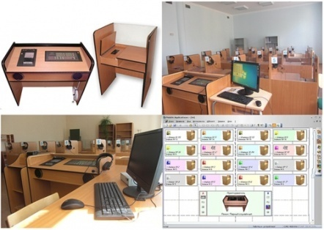 Лингафонный Кабинет Диалог-1 стационарный полный на 16 мест |  | 669765.00 | 0.00 | Панель преподавателя с жидкокристаллическим дисплеем, на который выводится информация о текущем режиме работы; Индивидуальная ученическая кабинка, закрытая с 3-х сторон (16 шт) Пульт учащегося, на котором расположены кнопка вызова преподавателя, регулятор громкости и разъем для гарнитуры (16 шт) Телефонно-микрофонная гарнитура (17 шт) Соединительные кабели; Программное обеспечение "MobiDic".
10 | Кресло для учителя |  | 3300.00 | 0.00 | Кресло с подлокотниками на пятилучном основании, пластик, ткань
11 | Стул ученический регулируемый по высоте (3-5, 4-6) |  | 970.00 | 0.00 | Фанера гнутоклеенная, металлокаркас серого цвета труба 25*25 мм

